1.学外団体
申請時点で支払済みでなくても、2025年12月末日
までに納入予定のものは援助対象です。
領収書以外の資料をそろえて提出期限内に申請し、
支払が完了次第、すみやかに学生課に
領収書を提出して下さい。
2025年度学外団体加盟費等援助申請書
2025-10-01

学生部長殿 |  |  |  |  |  | 団体名
 |  |  |  |  |  | クラブ部長 |  |  |  |  |  | 印
 |  |  |  |  |  | 責任者 | 学生番号 |  |  | 氏 名
 |  |  |  |  |  |  |  |  |  |  |  | 印

当クラブは下記のとおり連盟等に加入し、登録費等を納入しました。つきましては、これに対し援助をお願いしたく、証拠書類を添えてここに申請致します。
記
1. 学外団体加盟費等総計
2-1 学生連盟等登録費 |  | 2-2 試合等参加費 |  |  | 2-3 定期演奏会等会場費 |  |  |  | 2-4 施設等利用料

申請額総計
※ 領収書（ATM明細書）、加盟団体規約、加盟費等を支払う根拠書類を必ず添付すること。（添付なきものは援助対象外）
※ 添付書類がどの項目のものか判別できるよう、添付書類にNo.を必ず記載すること。

2. 学外団体加盟費等内訳
2-1. 学生連盟等登録費
No. | 連盟等の名称（正式名称） |  |  | 団体費用 |  | 個人費用 |  |  |  |  | 団体/個人小計 |  | 添付資料チェック
 |  |  |  |  |  | 1名あたり |  | 人数 | 個人合計 |  |  |  | 規約 | 根拠資料 | 領収書 | 金額一致 | NO.記載

合計 |  |  |  |  |  | - |  | -

2-2. 試合等の参加費
No. | 試合・行事名（正式名称） |  |  | 団体 |  | 個人費用 |  |  |  |  | 団体/個人小計 |  | 添付資料チェック
 |  |  |  |  |  | 1名あたり |  | 人数 | 個人合計 |  |  |  | 集合行事 許可申請書 | 根拠資料 | 領収書 | 金額一致 | NO.記載

合計 |  |  |  |  |  | - |  | -

2-3. 定期演奏会等会場費
No. | 行事名（正式名称） |  | 会場名（正式名称） |  | 開催日 |  | 会場費 |  | 音響照明費 |  | 小計 |  | 添付資料チェック
 |  |  |  |  |  |  |  |  |  |  |  |  | 集合行事 許可申請書 | 根拠資料 | 領収書 | 金額一致 | NO.記載

合計

2-4. 施設等利用料
No. | 施設・物件名（正式名称） |  |  | 所在地 |  |  |  |  |  |  | 賃借料 |  | 添付資料チェック
 |  |  |  |  |  |  |  |  |  |  |  |  | 集合行事 許可申請書 | 根拠資料 | 領収書 | 金額一致 | NO.記載

合計

 |  |  |  |  |  |  |  |  |  |  |  | ※取得した個人情報は、本用紙に伴う事務処理にのみ使用します。

2.全国大会
2025年度全国大会参加費援助申請書
2025-10-01

印
学生部長殿 |  | 団体名
 |  | クラブ部長
 |  | 責任者 |  | 学生番号 | 氏 名
印

当クラブは下記のとおり全国規模大会に参加しましたので、これに対し援助をお願い致します。
記
大会名
＜添付資料＞ | □ 大会パンフレット □ 支払金額が記載されている書類（請求書） □ 領収書／明細書
開催地
開催日
戦績
参加人数 | 選手登録者 |  | 全参加者 （選手登録者および同行部員）
※ 乗車区間（乗降駅名）、利用者 （選手 or その他） を明記すること。
名
名
記入例 ）
名古屋―東京 10000円×（選：5名＋他：3名）＝80000円 →領収書❶
名古屋―東京 9800円×（選：1名＋他：9名）＝98000円 →領収書❷
東京―日比谷 300円×（選：6名＋他：12名）＝5400円 →領収書❸
→ A ：10000×5＋9800×1＋300×6＝61600円
B ：80000＋98000＋5400＝183400円
運賃明細 （①）
 | 選手登録者運賃計 （①A) | 円 | 全参加者運賃計 （①B） |  |  | 円
参加費明細 （②）
申請額合計 | 選手登録者分 （①A ＋ ②) | 円 | 全参加者分 （①B ＋ ②） |  |  | 円
<！>運賃明細、参加費明細には1名あたりの費用の内訳を明示し、選手登録人数､全参加人数をかけた合計額を記載

 |  |  |  |  |  | ※取得した個人情報は、本用紙に伴う事務処理にのみ使用します。

3.口座
幹部交代等で口座名義を変更する場合は
申請前までに名義変更を行ってください。
申請書提出後から3月末日までの期間は、援助金振込作業を行うため、絶対に名義変更を行わないでください。
援助金振込口座届出書
2025-10-01

学生部長殿 |  | 団体名
 |  | 責任者 |  | 学生番号 | 氏 名
印

当クラブの登録口座情報について、下記のとおり届出致します。
記
金融機関名称
支店名 （出張所名）
口座種別 | 普通 ・ 当座 ・ その他（ ） |  | 口座番号
(フリガナ)
口座名義

※ 注意事項
1. ゆうちょ銀行は登録できません。
2. 登録口座は各団体の口座にしてください。（部員の個人口座は不可）

 |  |  |  |  |  | ※取得した個人情報は、本用紙に伴う事務処理にのみ使用します。
＜通帳コピー貼り付け台紙＞
表紙と表紙裏面（口座番号や口座名義・支店名が確認できるページ）をこちらのページに張り付けください。
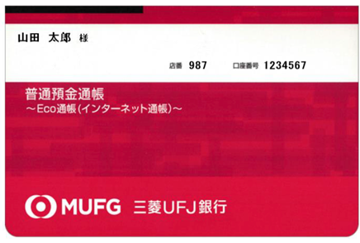

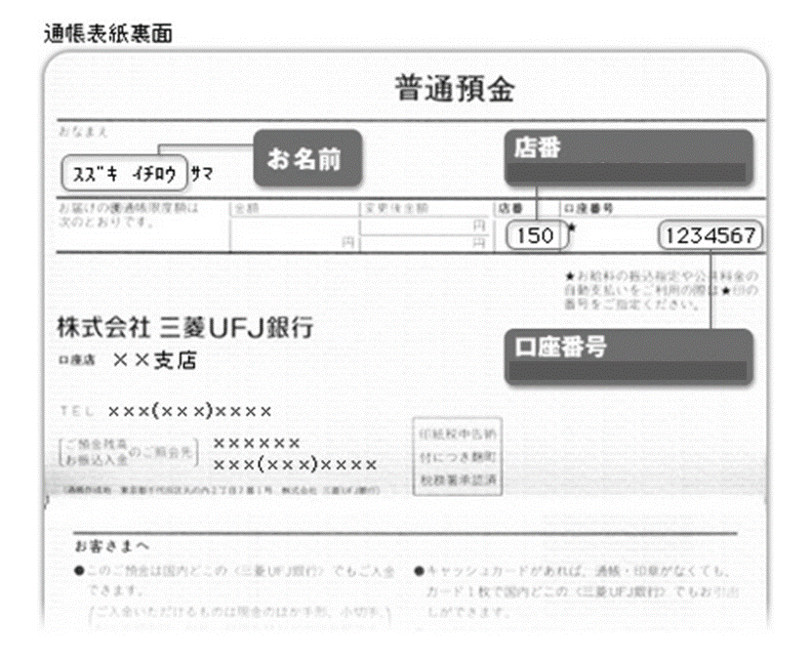

 |  |  |  |  |  | ※取得した個人情報は、本用紙に伴う事務処理にのみ使用します。

4.奨励合宿
奨励クラブコーチ同行による学外合宿申請書
2025-10-01
大学キャンパス外での合宿が対象です。
大学キャンパス内での合宿は対象外です。
技術指導日数には実際に指導を受けた
日数のみを記載してください。
印
印
学生部長殿 | 団体名
 | クラブ部長
 | 責任者 | 学生番号 |  | 氏 名
印
印

下記のとおり奨励クラブコーチ同行による学外合宿を行いましたので、当該奨励クラブコーチに対する同行援助金を申請致します。
記
実施日 |  |  | 技術指導日数
実施場所
活動報告

実施日 |  |  | 技術指導日数
実施場所
活動報告

実施日 |  |  | 技術指導日数
実施場所
活動報告

 |  | 年間合計日数

印
 | ※奨励クラブコーチ確認欄
 | 奨励クラブ コーチ氏名

5.奨励試合
奨励クラブコーチ同行による対外試合申請書
2025-10-01
大学キャンパス外で行われた試合が対象です。
大学キャンパス内での試合は対象外です。
印
学生部長殿 | 団体名
 | クラブ部長
 | 責任者 | 学生番号 | 氏 名
印

下記のとおり奨励クラブコーチ同行による対外試合を行いましたので、当該奨励クラブコーチに対する同行援助金を申請致します。
記
実施日 | 実施場所
活動報告

実施日 | 実施場所
活動報告

実施日 | 実施場所
活動報告

実施日 | 実施場所
活動報告

 |  | 年間合計日数

印
 | ※奨励クラブコーチ確認欄
 | 奨励クラブ コーチ氏名

7.奨励報告
技術指導状況報告書
2025-10-01

印
学生部長殿 |  |  |  |  |  |  |  |  | 団体名
 |  |  |  |  |  |  |  |  | クラブ部長
 |  |  |  |  |  |  |  |  | 責任者 |  | 学生番号 |  |  |  | 氏 名
印
「年間を通しての指導状況」は、学内外で行われた
試合、合宿など、すべての技術指導が対象です。
下記のとおり今年度の奨励クラブコーチによる技術指導状況について報告致します。
記
1. 年間を通しての指導状況
区分 |  | 指導実績 |  |  |  |  |  |  |  |  |  | 指導予定 |  |  |  | 年間合計
月 |  | 4月 | 5月 | 6月 | 7月 | 8月 | 9月 | 10月 | 11月 | 12月 |  | 1月 | 2月 | 3月
学外合宿、対外試合に同行しての指導状況には
必ず学外で行われたもののみを記載してください。
合宿で月をまたいで指導を受けた場合、
指導開始日の月に日数を含めてください。
Ex) 8/30-9/3まで5日間指導頂いた場合、
8月の欄に5日と記載する。
指導日数 |  |  |  |  |  |  |  |  |  |  |  |  |  |  |  | 日
指導時間数 （月間合計） |  |  |  |  |  |  |  |  |  |  |  |  |  |  |  | h

2. 学外合宿に同行しての指導状況
区分 |  | 指導実績 |  |  |  |  |  |  |  |  |  | 指導予定 |  |  |  | 年間合計
月 |  | 4月 | 5月 | 6月 | 7月 | 8月 | 9月 | 10月 | 11月 | 12月 |  | 1月 | 2月 | 3月
指導日数 |  |  |  |  |  |  |  |  |  |  |  |  |  |  |  | 日

1-3月分に関しては現時点でわかる範囲で実施予定分を入力。
3. 対外試合に同行しての指導状況
区分 |  | 指導実績 |  |  |  |  |  |  |  |  |  | 指導予定 |  |  |  | 年間合計
月 |  | 4月 | 5月 | 6月 | 7月 | 8月 | 9月 | 10月 | 11月 | 12月 |  | 1月 | 2月 | 3月
指導日数 |  |  |  |  |  |  |  |  |  |  |  |  |  |  |  | 日

印
 |  |  |  |  |  |  |  |  | ※奨励クラブコーチ確認欄
 |  |  |  |  |  |  |  |  | 奨励クラブ コーチ氏名

技術指導状況報告書チェックリスト
チェック | 項目
 | データ入力されているか（手書き入力不可）
 | クラブ部長印は押印されているか（電子印可）
 | 奨励クラブコーチ確認印は押印されているか
 | 責任者印は押印されているか（電子印不可）
1. 年間を通しての指導状況
 | 学内外で行われた試合、合宿など、すべての技術指導日数を入力したか
 | 「2. 学外合宿に同行しての指導状況」、「3. 対外試合に同行しての指導状況」に記載した指導日数が含まれているか

 | 指導時間数が入力されているか
2. 学外合宿に同行しての指導状況
 | 「奨励クラブコーチ同行による学外合宿申請書」と指導状況に齟齬がないか
 | 集合行事許可申請書の許可証が発行されているか(印刷不要ですが携帯画面などで窓口(承認メイル)確認します）
3. 対外試合に同行しての指導状況
 | 「奨励クラブコーチ同行による対外試合申請書」と指導状況に齟齬がないか
 | 集合行事許可申請書の許可証が発行されているか(印刷不要ですが携帯画面などで窓口(承認メイル)確認します）

9.表彰
※ 注意
1. 提出期限は2025年12月5日（金）です。
2. 成績を証明するものを添付してください。
（賞状、結果一覧、大会要項等の写し）
3. 本申請書で個人の部、団体の部ともに2件
ずつ推薦可能です。候補者多数の場合、
必要部数を複写してご利用ください。
4. 「推薦理由・備考」欄は、成績以外でアピー
ルポイントがあれば記入してください。
5.地区予選等を勝ち抜いて全国大会に出場という条件を満たしての申請の場合は、「推薦理由・備考」欄に、地区予選の大会名、成績、参加人数を明記してください。
6.推薦理由となる大会等について、競技・
ジャンルにおける位置づけの参考資料が
あれば添付してください。
2025-10-01
2025年度南山大学学生部長表彰推薦書
学生部長殿
 |  |  |  |  |  |  | 団体名/学部
 |  |  |  |  |  |  | クラブ部長 指導教員 |  | 印
上記制度の表彰候補者として、下記のとおり推薦します。 |  |  |  |  |  |  | 責任者 学生番号 | 責任者 氏名 | 印
記
＜ 個人の部 ＞ |  |  |  |  | ＜ 団体の部 ＞
個人の部 推薦① | 学生番号 |  |  | 氏名 | 団体の部 推薦① | 団体名
 | 対象となる活動 試合・イベント名 |  |  |  |  | 対象となる活動 試合・イベント名
 | 成績 |  |  |  |  | 成績
 | 対象となる大会全体の参加人数 |  |  |  |  | 対象となる大会全体の参加人数
 | 根拠資料 |  | □ 賞状 □ 結果一覧（WEBページに掲載されているもの等） □ その他 |  |  | 根拠資料 | □ 賞状 □ 結果一覧（WEBページに掲載されているもの等） □ その他
 | 推薦理由・備考 (必要に応じて記入) |  |  |  |  | 推薦理由・備考 (必要に応じて記入)

個人の部 推薦② | 学生番号 |  |  | 氏名 | 団体の部 推薦② | 団体名
 | 対象となる活動 試合・イベント名 |  |  |  |  | 対象となる活動 試合・イベント名
 | 成績 |  |  |  |  | 成績
 | 対象となる大会全体の参加人数 |  |  |  |  | 対象となる大会全体の参加人数
 | 根拠資料 |  | □ 賞状 □ 結果一覧（WEBページに掲載されているもの等） □ その他 |  |  | 根拠資料 | □ 賞状 □ 結果一覧（WEBページに掲載されているもの等） □ その他
 | 推薦理由・備考 (必要に応じて記入) |  |  |  |  | 推薦理由・備考 (必要に応じて記入)

※ 本申請書で個人の部、団体の部ともに2件ずつ推薦可能です。候補者多数の場合、必要部数を複写してご利用ください。 ※ 地区予選等を勝ち抜き全国大会に出場という条件を満たしての申請の場合は、「推薦理由・備考」欄に、地区予選の大会名、成績、参加人数を明記してください。 ※ 南山大学学生部長表彰に申請した書類は、同窓会在学生顕彰制度等選考のため、同窓会に共有させていただきます。
南山大学学生部長表彰チェックリスト
チェック |  | 項目
 |  | クラブ部長印は押印されているか（電子印可）
 |  | 責任者印は押印されているか（電子印不可）
 |  | 成績を証明するものや大会の詳細資料が添付されているか（賞状、結果一覧（WEBページに掲載されているもの等）、要項等）
 |  | 地区予選等を勝ち抜いて全国大会に出場という条件を満たしての申請の場合は、「推薦理由・備考」欄に、地区予選の大会名、成績、参加人数を明記したか

